Sheet2
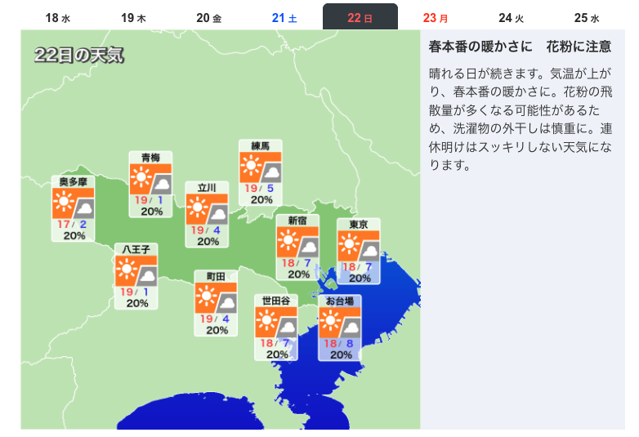
レース概要
 | 東京 ダート1600m 左回り
 | 晴れ

